Anweisungen
Bestellungsformular Aussenjalousien Viva und Bravo - Anweisungen

dukt-Abkürzung 2
Abkürzung | Bezeichnung | Bemerkung
VIVA 4 | VIVA selbstragende Jalousie
VIVA 4S | VIVA selbstragende Jalousie mit Insektenschutz
BRAVO 4 | BRAVO selbstragende Jalousie

dukttyp
Abkürzung | Bezeichnung | Bemerkung
VIVA | Viva
VIVAs | Viva mit Insektenschutz
BRAVO | Bravo
BRAVO s | Bravo mit Insektenschutz

Lamelle-Typ
Abkürzung | Bezeichnung | Bemerkung
C80 | Cetta 80
C802 | Cetta 80, Unterschiene wendet mit
C65 | Cetta 65
C652 | Cetta 65, Unterschiene wendet mit
Z90 | Zetta 90
Z902 | Zetta 90, Unterschiene wendet mit
Z70 | Zetta 70
Z702 | Zetta 70, Unterschiene wendet mit
S90 | Setta 90
S902 | Setta 90, Unterschiene wendet mit
S65 | Setta 65
S652 | Setta 65, Unterschiene wendet mit
C80F | Cetta 80 Flexi
C80F2 | Cetta 80 Flexi, Unterschiene wendet mit
C100F | Cetta 100 Flexi
C100F2 | Cetta 100 Flexi, Unterschiene wendet mit
C60F | Cetta 60 Flexi
C60F2 | Cetta 60 Flexi, Unterschiene wendet mit

Lamelle-Farbe
Abkürzung | Bezeichnung | Bemerkung
1015 | hellelfenbein
1019 | grau-beige
7016S | anthrazitgrau Struktur
7016 | anthrazitgrau
7022 | umbragrau
7035 | lichtgrau
7038 | achatgrau
7039 | quarzgrau
7048 | perlmausgrau
8014 | sepiabraun
8019 | Grau braun |  |  | BDUOSLIM - CENTR SLIM DUO VLOŽKY,BLACK |  |  |  | BDUO - CENTR,DUO,BLACK |  |  | BLTSLIMST - EXCENTR SLIM STANDARD,LT,BLACK
9005 | tiefschwarz |  |  | DUOSLIM - CENTR SLIM DUO VLOŽKY,GREY |  |  |  | DUO - CENTR,DUO,GREY |  |  | 0LTSLIMST - EXCENTR SLIM STANDARD,LT,GREY
9006S | weißaluminium Struktur
9006 | weißaluminium
9007 | graualuminium
9010 | reinweiß
9016 | verkehrsweiß
VSR 780 | bronze VSR 780
YW359F | schwarz metallic
3004 | purpurrot | nach Absprache - anderer Liefertermin
7021 | schwarzgrau | nach Absprache - anderer Liefertermin
DB 702 | grau DB 702 | nach Absprache - anderer Liefertermin
DB 703 | dunkelgrau DB 703 | nach Absprache - anderer Liefertermin
W210 | Goldeiche Struktur | nach Absprache - anderer Liefertermin
X | ANDERE | nach Absprache - anderer Liefertermin

Leiterkordel-Typ |  |  |  | BSLIM - CENTR SLIM VLOŽKY,BLACK |  |  |  | BLT - CENTR,LT,BLACK |  |  | BSLIMST - EXCENTR SLIM STANDARD,BLACK
Abkürzung | Bezeichnung | Bemerkung |  | SLIM - CENTR SLIM VLOŽKY,GERY |  |  |  | 0LT - CENTR,LT,GREY |  |  | SLIMST - EXCENTR SLIM STANDARD,GREY
BDUOSLIM | ZENTR. SLIM DUO ÖSEN, SCHWARZ | Stanzung in der Lamellenachse + Schutzclip
DUOSLIM | ZENTR. SLIM DUO ÖSEN, GRAU | Stanzung in der Lamellenachse + Schutzclip
BSLIM | ZENTR. SLIM ÖSEN, SCHWARZ | Stanzung in der Lamellenachse + Schutzclip
SLIM | ZENTR. SLIM ÖSEN, GRAU | Stanzung in der Lamellenachse + Schutzclip
BLTSLIM | ZENTR. SLIM ÖSEN, LT, SCHWARZ | Stanzung in der Lamellenachse + Schutzclip
0LTSLIM | ZENTR. SLIM ÖSEN, LT, GRAU | Stanzung in der Lamellenachse + Schutzclip
BST | ZENTR., SCHWARZ | Stanzung in der Lamellenachse
BDUO | ZENTR., DUO, SCHWARZ | Stanzung in der Lamellenachse
DUO | ZENTR., DUO, GRAU | Stanzung in der Lamellenachse
ST | ZENTR., GRAU | Stanzung in der Lamellenachse
BLT | ZENTR., LT, SCHWARZ | Stanzung in der Lamellenachse
0LT | ZENTR., LT, GRAU | Stanzung in der Lamellenachse
BDUOSLIMST | EXZENTR. SLIM DUO STANDARD, SCHWARZ | Stanzung außer Lamellenachse, nur für Cetta 80
DUOSLIMST | EXZENTR. SLIM DUO STANDARD, GRAU | Stanzung außer Lamellenachse, nur für Cetta 80 |  | BST - CENTR,BLACK |  |  |  | BDUOSLIMST - EXCENTR SLIM DUO STANDARD,BLACK
BSLIMST | EXZENTR. SLIM STANDARD, SCHWARZ | Stanzung außer Lamellenachse, nur für Cetta 80 |  | ST - CENTR,GREY |  |  |  | DUOSLIMST - EXCENTR SLIM DUO STANDARD,GREY
SLIMST | EXZENTR. SLIM STANDARD, GRAU | Stanzung außer Lamellenachse, nur für Cetta 80
BLTSLIMST | EXZENTR. SLIM STANDARD, LT, SCHWARZ | Stanzung außer Lamellenachse, nur für Cetta 80
0LTSLIMST | EXZENTR. SLIM STANDARD, LT, GRAU | Stanzung außer Lamellenachse, nur für Cetta 80

Gekoppelte Jalousien
Abkürzung | Bezeichnung | Bemerkung
0 | 1/1 Jalousien ist nicht gekoppelt
1zsb/1 | die ersten Jalousien in der gemeinsamen Box von 2 | Variante für Viva
2zsb/2 | zweiter Jalousien in der gemeinsamen Box von 2 | Variante für Viva

Betätigungs-Position
Abkürzung | Bezeichnung | Bemerkung
K0 | MOTOR S, ohne Kabelausgang | Betätigungs-Position für Viva, motor Mitte
KL1 | MOTOR S, Kabelausgang KL1 | Betätigungs-Position für Viva, motor Mitte
KL2 | MOTOR S, Kabelausgang KL2 | Betätigungs-Position für Viva, motor Mitte
KL3 | MOTOR S, Kabelausgang KL3 | Betätigungs-Position für Viva, motor Mitte
KL4 | MOTOR S, Kabelausgang KL4 | Betätigungs-Position für Viva, motor Mitte
KL5 | MOTOR S, Kabelausgang KL5 | Betätigungs-Position für Viva, motor Mitte
KL6 | MOTOR S, Kabelausgang KL6 | Betätigungs-Position für Viva, motor Mitte
KL7 | MOTOR S, Kabelausgang KL7 | Betätigungs-Position für Viva, motor Mitte
KP1 | MOTOR S, Kabelausgang KP1 | Betätigungs-Position für Viva, motor Mitte
KP2 | MOTOR S, Kabelausgang KP2 | Betätigungs-Position für Viva, motor Mitte
KP3 | MOTOR S, Kabelausgang KP3 | Betätigungs-Position für Viva, motor Mitte
KP4 | MOTOR S, Kabelausgang KP4 | Betätigungs-Position für Viva, motor Mitte
KP5 | MOTOR S, Kabelausgang KP5 | Betätigungs-Position für Viva, motor Mitte
KP6 | MOTOR S, Kabelausgang KP6 | Betätigungs-Position für Viva, motor Mitte | Betätigungs-Position - Kabelausgang
KP7 | MOTOR S, Kabelausgang KP7 | Betätigungs-Position für Viva, motor Mitte
S | Mitte | Betätigungs-Position für Bravo
L | Links | Betätigungs-Position für Bravo
P | Recht | Betätigungs-Position für Bravo

Betätigungs-Art
Abkürzung | Bezeichnung | Bemerkung
A6 | Motor Isotra Basic 6Nm bis 10m² | für Viva
A10 | Motor Isotra Basic 10Nm bis 16m² | für Viva
A6r | Motor Isotra Basic mit Empfänger 6Nm bis 10m² | für Viva
A10r | Motor Isotra Basic mit Empfänger 10Nm bis 16m² | für Viva
G | Motor Geiger (automatisch) | für Viva
GAIR | Motor Geiger AIR (automatisch) | für Viva
S | Motor Somfy WT (automatisch)
...
Führung links/rechst - Halter
P021/2 | 03. Halter 103-154mm [P021/2] | nur für Jalousien in einer gemeinsamen Box,Halter werden automatisch anhand des Entladens ausgewählt Führungsschiene P020

Jalousie-Halter
Abkürzung | Bezeichnung | Bemerkung
P002 | 20 Halter Fe [ P002 ]
0 | OHNE Jalousienhalter | für Bravo

die Größe der Box (mm)
Abkürzung | Bezeichnung | Bemerkung | die Größe der Box für Viva
190x140b | Box exkig, ohne Isolierung 190x144 | für Viva | Box exkig, ohne Isolierung |  | Box exkig, 1xL ohne Isolierung |  |  |  | Box exkig, 2xL ohne Isolierung
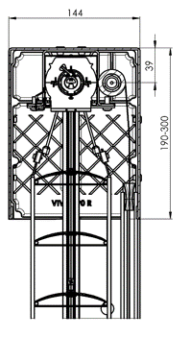
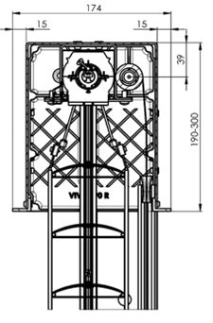
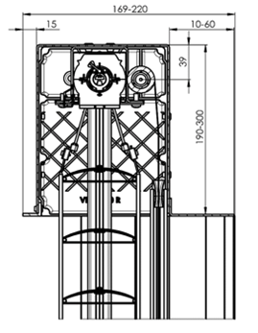
220x140b | Box exkig, ohne Isolierung 220x144 | für Viva
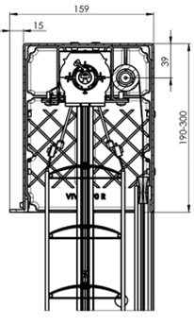
260x140b | Box exkig, ohne Isolierung 260x144 | für Viva
300x140b | Box exkig, ohne Isolierung 300x144 | für Viva
190x150Lb | Box exkig 1xL ohne Isolierung 190x159 | für Viva
220x150Lb | Box exkig 1xL ohne Isolierung 220x159 | für Viva
260x150Lb | Box exkig 1xL ohne Isolierung 260x159 | für Viva
300x150Lb | Box exkig 1xL ohne Isolierung 300x159 | für Viva
190x160L2b | Box exkig 2xL ohne Isolierung 190x174 | für Viva
220x160L2b | Box exkig 2xL ohne Isolierung 220x174 | für Viva
260x160L2b | Box exkig 2xL ohne Isolierung 260x174 | für Viva
300x160L2b | Box exkig 2xL ohne Isolierung 300x174 | für Viva
190x160L2VP | Box exkig 2xL Isolierung von innen 15mm 190x174 | für Viva
220x160L2VP | Box exkig 2xL Isolierung von innen 15mm 220x174 | für Viva
260x160L2VP | Box exkig 2xL Isolierung von innen 15mm 260x174 | für Viva
300x160L2VP | Box exkig 2xL Isolierung von innen 15mm 300x174 | für Viva
190x169x2LxALU10 | Box exkig 2xL Isolierung ALUTHERMO 10mm190x169 | für Viva
220x169x2LxALU10 | Box exkig 2xL Isolierung ALUTHERMO 10mm220x169 | für Viva
260x169x2LxALU10 | Box exkig 2xL Isolierung ALUTHERMO 10mm260x169 | für Viva
300x169x2LxALU10 | Box exkig 2xL Isolierung ALUTHERMO 10mm300x169 | für Viva
190x169x2LxSTY10 | Box exkig 2xL Isolierung STYRODUR 10mm 190x169 | für Viva
220x169x2LxSTY10 | Box exkig 2xL Isolierung STYRODUR 10mm 220x169 | für Viva
260x169x2LxSTY10 | Box exkig 2xL Isolierung STYRODUR 10mm 260x169 | für Viva
300x169x2LxSTY10 | Box exkig 2xL Isolierung STYRODUR 10mm 300x169 | für Viva |  |  |  |  |  |  |  |  |  | Schnitt durch VIVA mit Putzblende und Erweiterungsprofil inkl. Putznase beidseitig (ohne Styropor)
190x179x2LxSTY20 | Box exkig 2xL Isolierung STYRODUR 20mm 190x179 | für Viva | Schnitt durch VIVA mit Sichtblende |  | Schnitt durch VIVA mit Putzblende inkl. Putznase vorne (ohne Styropor) |  |  |  | Schnitt durch VIVA mit Putzblende inkl. Putznase beidseitig (ohne Styropor)
220x179x2LxSTY20 | Box exkig 2xL Isolierung STYRODUR 20mm 220x179 | für Viva
260x179x2LxSTY20 | Box exkig 2xL Isolierung STYRODUR 20mm 260x179 | für Viva
300x179x2LxSTY20 | Box exkig 2xL Isolierung STYRODUR 20mm 300x179 | für Viva
190x189x2LxSTY30 | Box exkig 2xL Isolierung STYRODUR 30mm 190x189 | für Viva
220x189x2LxSTY30 | Box exkig 2xL Isolierung STYRODUR 30mm 220x189 | für Viva | Box exkig, Isolierung von innen 15mm |  |  | Box exkig, Isolierung Aluthermo
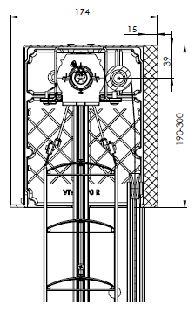
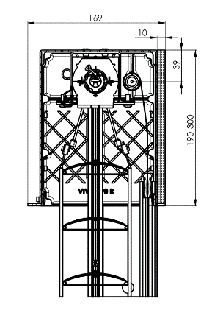
260x189x2LxSTY30 | Box exkig 2xL Isolierung STYRODUR 30mm 260x189 | für Viva
300x189x2LxSTY30 | Box exkig 2xL Isolierung STYRODUR 30mm 300x189 | für Viva
210b |  | für Bravo

Verpackung
Abkürzung | Bezeichnung | Bemerkung
K | Papierkarton
KV | Papierkarton mit Strebe
FBK | Papierkarton + Blasenfolie
FBKV | Papierkarton + Blasenfolie + Strebe

Gültigkeit: ab 07.11.2025.

 |  |  | Box exkig, Isolierung Styrodur, 10mm |  |  |  | Box exkig, Isolierung Styrodur, 20mm |  |  | Box exkig, Isolierung Styrodur, 30mm
